記載例
2025年度 応札用
 | 入力箇所(期待容量登録時) | 追加入力箇所(応札容量登録時) |  |  | エラー時

 | 期待容量等算定諸元一覧（対象応札年度：2025年度）

 | 対象電源種 | 【新設・リプレース等】：太陽光、風力、水力（安定的に供給力を提供できるものは除く）

システムで発行された識別番号を入力
 |  |  |  |  |  |  |  |  | 会社名： | 広域エネルギー株式会社
 | 項目 | 事業者入力 |  |  |  |  |  |  |  |  |  |  |  | 単位
 | 電源等識別番号 | 0000000000
 | 容量を提供する 電源等の区分 | 変動電源
リストから選択
10万kW（もしくは3万kW）以上の整数値で入力してください
※小数以下は四捨五入して期待容量を計算します
※同時落札条件により、「本オークションに参加可能な設備容量(送電端)」
が10万kW（もしくは3万kW）未満の電源を別の電源と合算する場合、エラー表示のまま提出してください
 | 新設・リプレース等 | 新設
リストから選択
 | 電源種別 | 太陽光
リストから選択
 | エリア名 | 東京
【期待容量登録時】
入力不要です(エラー表示は無視してください)
【応札容量登録時】
本オークションに参加可能な設備容量(送電端)以下の整数値を入力してください。
※補修等に伴う出力減少分は、差し引かないでください
※小数以下は四捨五入して応札容量を計算します
※この値がアセスメント対象容量になります。
 | 本オークションに参加可能な設備容量 (送電端) | 110,000 |  |  |  |  |  |  |  |  |  |  |  | kW
 | 調整係数 | 9.1% |  |  |  |  |  |  |  |  |  |  |  | %
 | 期待容量 | 10,046 |  |  |  |  |  |  |  |  |  |  |  | kW
 | 提供する各月の供給力 | 4月 | 5月 | 6月 | 7月 | 8月 | 9月 | 10月 | 11月 | 12月 | 1月 | 2月 | 3月
 |  | 100,000 | 110,000 | 110,000 | 110,000 | 110,000 | 100,000 | 100,000 | 100,000 | 110,000 | 110,000 | 100,000 | 100,000 | kW
 | 応札容量 | 9,589 |  |  |  |  |  |  |  |  |  |  |  | kW
【期待容量登録時】
入力不要です(エラー表示は無視してください)
【応札容量登録時】
20年以上の整数値で入力してください
 | 制度適用期間 | 20 |  |  |  |  |  |  |  |  |  |  |  | 年間
（記載要領）
1．以下の項目については、期待容量の登録期間中(2025/12/10～12/16)に容量市場システムに登録してください。
 | ・電源等識別番号については、電源等情報に登録した後に、容量市場システムで付番された番号を記載してください。
 | ・容量を提供する電源等の区分については、変動電源で固定です。
 | ・新設・リプレース等及び電源種別については、電源等情報に登録した内容を記載してください。
 | ・エリア名については、電源等情報に登録した「エリア名」を記載してください。
 | ・本オークションに参加可能な設備容量(送電端)については、電源等情報登録様式に記載した値としてください。
 | ・調整係数については、自動計算されます。
 | ・期待容量については、自動計算されます。 ※この値が長期脱炭素電源オークションに応札する際の応札容量の上限値になります。

2．以下の項目については、応札容量算定に用いた期待容量等算定諸元一覧登録受付期間中(2026/1/27～2/3)に容量市場システムに登録してください。
 | ・提供する各月の供給力については、本オークションに参加可能な設備容量(送電端)を上限に、運用リスク分等を差し引いて任意に記載してください。※この値がアセスメント対象容量となります。
 | ・応札容量については、自動計算されます。※応札時、この値を容量市場システムで応札容量に入力してください。
 | ・制度適用期間は20以上の整数を記載してください。

各項目の解説
期待容量・応札容量の考え方
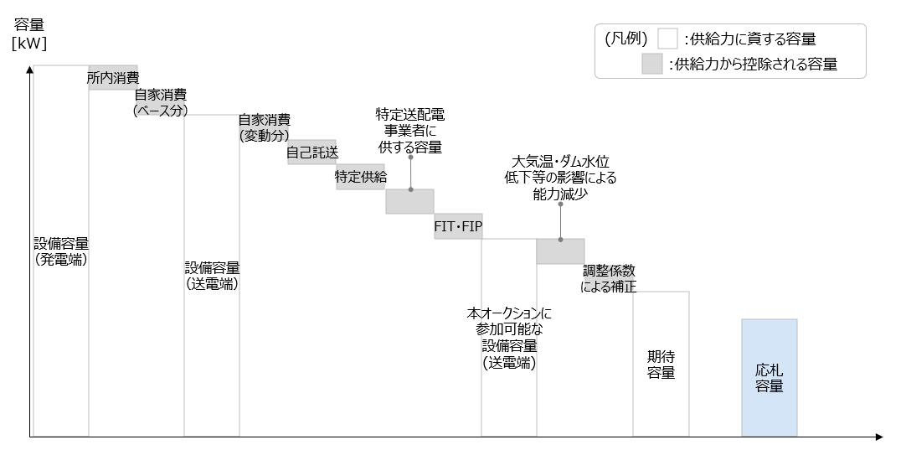

No. | 項目 | 記載内容
1 | 電源等識別番号 | 容量市場システムの「期待容量情報一覧画面」の「期待容量情報一覧」に表示される電源等識別番号を入力してください
2 | 容量を提供する 電源等の区分 | 入力不要（「変動電源」が自動設定されます） ※入力シート上部の対象電源種に記載されている電源に当てはまる電源のためのフォーマットです。当てはまらない場合は、広域機関HPより対象電源に当てはまる期待容量等算定諸元一覧をダウンロードしてください
3 | 新設・リプレース等 | 新設またはリプレース等を選択してください
4 | 電源種別 | 当該の電源が発電する方式を以下の例に従ってプルダウンから選択してください 新設：太陽光、風力（陸上風力）、風力（洋上風力）、水力 リプレース等：陽光、風力（陸上風力）、風力（洋上風力）、水力
5 | エリア名 | 北海道、東北、東京、中部、北陸、関西、中国、四国、九州から電源が電力を提供する属地エリアを選択してください
6 | 本オークションに参加可能な設備容量 (送電端) | 設備容量（送電端）から自家消費(ベース分)、自己託送、特定供給、特定送配電事業者に供出する容量、FIT/FIPに供出する容量を差し引いたものを入力してください
7 | 調整係数 | 入力不要（自動計算・設定されます）
8 | 期待容量 | 入力不要（自動計算・設定されます）
9 | 提供する各月の供給力 | 本オークションに参加可能な設備容量(送電端)以下の整数値を入力してください ※補修等に伴う出力減少分は、差し引かないでください ※小数以下は四捨五入して応札容量を計算します。この値が、各月のアセスメント対象容量となります
10 | 応札容量 | 入力不要（自動計算・設定されます）
11 | 制度適用期間 | 制度を適用する期間を20年以上の値で入力してください（原則20年間だが20年以上も入力可能）

入力シート
2025年度 応札用
 | 入力箇所(期待容量登録時) | 追加入力箇所(応札容量登録時) |  |  | エラー時

 | 期待容量等算定諸元一覧（対象応札年度：2025年度）

 | 対象電源種 | 【新設・リプレース等】：太陽光、風力、水力（安定的に供給力を提供できるものは除く）

 |  |  |  |  |  |  |  |  | 会社名：
 | 項目 | 事業者入力 |  |  |  |  |  |  |  |  |  |  |  | 単位
 | 電源等識別番号
 | 容量を提供する 電源等の区分 | 変動電源
 | 新設・リプレース等
 | 電源種別
 | エリア名
 | 本オークションに参加可能な設備容量 (送電端) |  |  |  |  |  |  |  |  |  |  |  |  | kW
 | 調整係数 |  |  |  |  |  |  |  |  |  |  |  |  | %
 | 期待容量 | #N/A |  |  |  |  |  |  |  |  |  |  |  | kW
 | 提供する各月の供給力 | 4月 | 5月 | 6月 | 7月 | 8月 | 9月 | 10月 | 11月 | 12月 | 1月 | 2月 | 3月
 |  |  |  |  |  |  |  |  |  |  |  |  |  | kW
 | 応札容量 | #N/A |  |  |  |  |  |  |  |  |  |  |  | kW
 | 制度適用期間 |  |  |  |  |  |  |  |  |  |  |  |  | 年間
（記載要領）
1．以下の項目については、期待容量の登録期間中(2025/12/10～12/16)に容量市場システムに登録してください。
 | ・電源等識別番号については、電源等情報に登録した後に、容量市場システムで付番された番号を記載してください。
 | ・容量を提供する電源等の区分については、変動電源で固定です。
 | ・新設・リプレース等及び電源種別については、電源等情報に登録した内容を記載してください。
 | ・エリア名については、電源等情報に登録した「エリア名」を記載してください。
 | ・本オークションに参加可能な設備容量(送電端)については、電源等情報登録様式に記載した値としてください。
 | ・調整係数については、自動計算されます。
 | ・期待容量については、自動計算されます。 ※この値が長期脱炭素電源オークションに応札する際の応札容量の上限値になります。

2．以下の項目については、応札容量算定に用いた期待容量等算定諸元一覧登録受付期間中(2026/1/27～2/3)に容量市場システムに登録してください。
 | ・提供する各月の供給力については、本オークションに参加可能な設備容量(送電端)を上限に、運用リスク分等を差し引いて任意に記載してください。※この値がアセスメント対象容量となります。
 | ・応札容量については、自動計算されます。※応札時、この値を容量市場システムで応札容量に入力してください。
 | ・制度適用期間は20以上の整数を記載してください。

